Ceník
NÁDRŽE - FILTRY - ČOV
 | Telefon: | 603 450 591
 |  | 603 418 602
 | E-mail: | jama@jama.cz
 | Internet: | www.jama.cz

CENÍK 2022
JAMA CZ s.r.o., DRACHKOV 86, STRAKONICE 386 01

POLYPROPYLENOVÉ SEPTIKY, JÍMKY A ZEMNÍ PÍSKOVÉ FILTRY
Septiky a jímky jsou vyrobeny z polypropylenových vyztužených stěnových prvků síly 80 mm nebo z desek síly 15 mm. Septiky a jímky z vyztužených stěnových prvků mohou být libovolné velikosti (rozměry stěn jsou vždy po 0,5 m) a nevyžadují obetonování. Septiky a jímky z desek síly 15 mm se vyrábějí do maximálního objemu 8 m3. Jímky z desek síly 15 mm je nutné obetonovat nebo obezdít. Všechny jímky jsou standardně dodávány s jedním komínkem, septiky jsou tříkomorové se dvěma komínky (kontrolními šachtami), které jsou již zahrnuty v ceně (při výšce 30 cm). Septiky i jímky jsou samozřejmě certifikovány.

Ceny jsou uvedeny včetně DPH 15% (sazba platná pro RD do 350m2 podlahové plochy; pro větší domy a rekreační objekty je sazba DPH 21%).
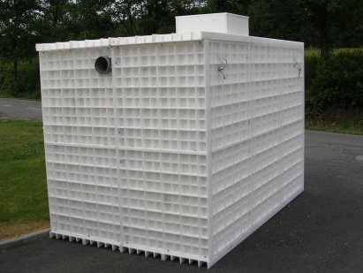
Ceník platný od 1.4.2022 |  |  |  |  |  | Uvedené ceny jsou v Kč
SEPTIKY A JÍMKY | z PP stěnových prvků síly 80 mm (samonosné)
 | Velikost* | Šířka | Délka | Výška | bez DPH | s DPH 15%
 | 4,0 m3 | 1,0 m | 2,16 m | 2,16 m | 38,500- | 44,275-
 | 6,0 m3 | 1,0 m | 3,16 m | 2,16 m | 53,400- | 61,410-
 | 8,0 m3 | 1,0 m | 4,16 m | 2,16 m | 69,500- | 79,925-
 | 8,0 m3 | 2,0 m | 2,16 m | 2,16 m | 66,500- | 76,475-
 | 12,0 m3 | 2,0 m | 3,16 m | 2,16 m | 85,400- | 98,210-
 | 16,0 m3 | 2,0 m | 4,16 m | 2,16 m | 106,500- | 122,475-
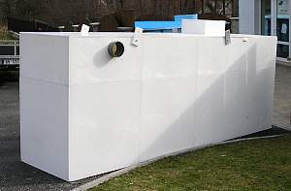
SEPTIKY A JÍMKY | z PP desek 15 mm (septiky jsou samonosné, jímky pro obetonování)
 | Velikost* | Šířka | Délka | Výška | bez DPH | s DPH 15%
 | 3,0 m3 | 1,0 m | 2,0 m | 1,5 m | 23,900- | 27,485-
 | 4,0 m3 | 1,0 m | 2,0 m | 2,0 m | 28,600- | 32,890-
 | 6,0 m3 | 1,0 m | 3,0 m | 2,0 m | 39,800- | 45,770-
 | 8,0 m3 | 1,0 m | 4,0 m | 2,0 m | 51,800- | 59,570-
* Nominální (ceníkový) objem nádrže; uvedené rozměry jsou vnější

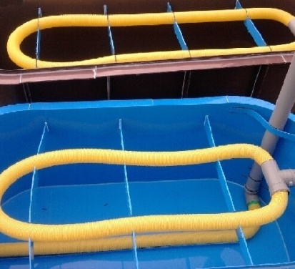
ZEMNÍ FILTRY | z PP síly 5 mm (bez geotextilie a štěrkové náplně)
 | Označení | Kapacita | ŠÍŘKA | DÉLKA | VÝŠKA | bez DPH | s DPH 15%
 | ZPF 3 | 2-3 EO** | 1,35 m | 2,9 m | 1,2 m | 14,900- | 17,135-
 | ZPF 4 | 3-4 EO | 1,35 m | 3,6 m | 1,2 m | 17,100- | 19,665-
 | ZPF 6 | 5-6 EO | 1,35 m | 4,5 m | 1,2 m | 20,700- | 23,805-
 | ZPF 8 | 6-8 EO | 2,20 m | 4,1 m | 1,2 m | 30,800- | 35,420-
 | ZPF 12 | 9-12 EO | 2,20 m | 4,1 m | 1,2 m | 41,200- | 47,380-
** 1 EO - ekvivalentní obyvatel se specifickou produkcí odpadních vod 150 l/den

Sudy, nádrže, šachty, lapáky tuku, napajedla a další výrobky z PP |  |  |  |  |  | cena dohodou

DOMOVNÍ ČISTÍRNY ODPADNÍCH VOD
Domovní čistírny BIO CLEANER jsou určeny pro likvidaci odpadních vod z menších individuálních zdrojů znečištění (rodinných domů, rekreačních objektů). Provedení čistíren je variabilní a umožňuje vyhovět přáním zákazníka. ČOV se umisťují pod úroveň terénu, je ale možné je instalovat i nad terénem. Parametry vyčištěné vody na odtoku umožňují její využití jako zdroje požární vody v horských oblastech, případně jako vodu zálivkovou. Se souhlasem vodoprávního úřadu lze vyčištěnou vodu vypouštět do vodoteče, retenční nádrže, dešťové kanalizace nebo trativodu (podmoku).

· ČOV bez řídící jednotky - typ BASIC

Provoz ČOV ve standardním provedení BASIC je regulován pomocí spínacích hodin. Tento typ ČOV nachází uplatnění především u rovnoměrného nátoku odpadních vod, např. u rodinných domů. Tloušťka materiálu pláště 8mm PP.

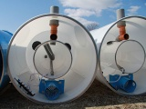
Ceník platný od 1.4.2022 |  |  |  |  |  | Uvedené ceny jsou v Kč
ČOV bez řídící jednotky | Typ |  | BC 4 BASIC |  | BC 6 BASIC
Technologie včetně nádrže ČOV | Kapacita |  | 2-4 EO* |  | 5 - 8 EO*
 | Výška nádrže [mm] |  | 1600 nebo 2050 |  | 1600 nebo 2050
BASIC | Cena | bez DPH | 37,490- |  | 41,400-
 |  | s DPH 15% | 43,114- |  | 47,610-

· ČOV bez řídící jednotky - typ OPTIMA

Provoz ČOV ve standardním provedení OPTIMA je regulován pomocí digitálních spínacích hodin s 10 režimy chodu. Tento typ ČOV nachází uplatnění především u rovnoměrného nátoku odpadních vod, např. u rodinných domů. Tloušťka materiálu pláště 8 mm PP (samonosná konstrukce).

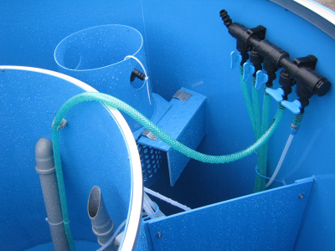
Ceník platný od 1.4.2022 |  |  |  |  |  | Uvedené ceny jsou v Kč
ČOV bez řídící jednotky | Typ |  | BC 4 OPTIMA |  | BC 6 OPTIMA
Technologie včetně nádrže ČOV | Kapacita |  | 2-5 EO* |  | 5-8 EO*
 | Výška nádrže [mm] |  | 1600 nebo 2050 |  | 1600 nebo 2050
OPTIMA | Cena | bez DPH | 41,990- |  | 47,000-
 |  | s DPH 15% | 48,288- |  | 54,050-

V ceně ČOV BASIC a OPTIMA je zahrnuta technolog. vestavba, plastová nádrž ČOV, dmychadlo, spínací hodiny a provzdušňovací rám.
V uvedených cenách není započítána doprava, montáž a stavební práce.
Při umístění do větší hloubky (nástavec pláště nad 50cm) nebo v nestabilním terénu doporučujeme tyto typy ČOV obetonovat.

K ČOV je možno přiobjednat nástavec a zastropení - viz další strana

· ČOV s počítačovou řídící jednotkou - typ Comfort

Provoz ČOV je řízen počítačovou řídící jednotkou, která je osazena v elektroskříni ČOV. Díky elektronickému ovládání výkonu čistírny je tento typ vhodný především při nerovnoměrném a přerušovaném zatížení čistírny, např. na rekreačních chatách a chalupách.

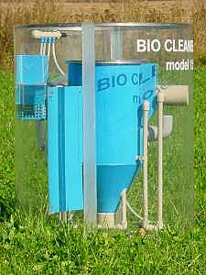
Ceník platný od 1.4.2022 |  |  |  |  |  | Uvedené ceny jsou v Kč
ČOV s řídící jednotkou | Typ |  | BC 4 | BC 6 | BC 10 | BC 12
Technologie včetně nádrže ČOV | Kapacita |  | 2-5 EO* | 5-8 EO* | 9-11 EO* | 12-15 EO*
 | Výška nádrže [mm] |  | 1600 nebo 2050 | 1600 nebo 2050 | 2500 | 2510
Comfort | Cena | bez DPH | 64,800- | 68,400- | 96,900- | 107,990-
 |  | s DPH 15% | 74,520- | 78,660- | 111,435- | 124,188-
* 1 EO - ekvivalentní obyvatel se specifickou produkcí odpadních vod 150 l/den

V ceně ČOV je zahrnuta tech. vestavba, plastová nádrž ČOV, membránové dmychadlo, řídící jednotka a provzdušňovací rám.

V uvedených cenách není započítána doprava, montáž a uvedení do provozu.

· ČOV BC GSM splňující tř. III

ČOV splňující třídu III. Provoz ČOV je řízen počítačovou řídící jednotkou, která je osazena v elektroskříni ČOV.

Ceník platný od 1.4.2022 |  |  |  |  |  | Uvedené ceny jsou v Kč
ČOV s řídící jednotkou | Typ |  | BC 4 | BC 6 | BC 10 | BC 12
Technologie včetně nádrže ČOV | Kapacita |  | 2-5 EO* | 5-8 EO* | 9-11 EO* | 12-15 EO*
 | Výška nádrže [mm] |  | 1600 nebo 2050 | 1600 nebo 2050 | 2500 | 2500
Comfort - GSM | Cena | bez DPH | 67,300- | 70,900- | 99,400- | 110,490-
 |  | s DPH 15% | 77,395- | 81,535- | 114,310- | 127,063-

Ke všem typům ČOV je možno objednat:

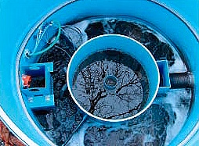
Ceník platný od 1.4.2022
 |  |  | BC 4 | BC 6 | BC 10 | BC 12
Nástavec pláště v = 80 cm (jiný rozměr - cena na vyžádání) |  |  | 5,900- | 7,500- | 8,500- | 9,500-
 |  |  | 6,785- | 8,625- | 9,775- | 10,925-
Zastropení laminátové (rovné s lemem) |  |  | 4,990- | 6,390- | nelze | nelze
 |  |  | 5,739- | 7,348-
Zastropení laminátové (vypouklé s lemem) |  |  | 3,390- | 3,890- | 5,490- | 7,890-
 |  |  | 3,898- | 4,474- | 6,313- | 9,074-
Zastropení laminátové (imitace kamene s lemem) |  |  | 4,790- | 4,990- | 5,790- | 8,290-
 |  |  | 5,509- | 5,739- | 6,658- | 9,534-
Zařízení pro chemické srážení fosforu |  |  | 5,500- | 5,500- | 5,500- | 5,500-
 |  |  | 6,325- | 6,325- | 6,325- | 6,325-

Dodavatel poskytuje záruční servis v délce 24 měsíců od uvedení do provozu, nejdéle však 30 měsíců od převzetí ČOV.
Dodací lhůta činí 4-10 týdnů od převzetí závazné objednávky.

* Ceny nezahrnují dopravu ČOV (cena dopravy je 12-15 Kč/km bez DPH dle velikosti čistírny)
* Kontrolní prohlídka a finální seřízení ČOV po 3 měsících chodu jsou účtovány paušální sazbou 300 Kč bez DPH + doprava technika 10 Kč/km bez DPH.

ČISTÍRNY ODPADNÍCH VOD 15 - 170 EO
Čistírny BIO CLEANER typu BC 16-500 EO jsou určeny pro likvidaci izolovaných zdrojů odpadních vod jako např. pensiony, horské hotely, campy, motely, benzínové čerpací stanice, malé průmyslové provozovny a satelitní městečka. Pro větší zdroje znečištění je možné dodat čistírny větší kapacity, např. BC 5000 EO a více. Technologie vestavby čistíren se umísťují do samonosných plastových nádrží nebo do betonových vodotěsných jímek. Parametry vyčištěné vody na odtoku umožňují její využití jako zdroje požární vody v horských oblastech nebo jako vodu zálivkovou pro zalévání parků, zahrad, případně pro postřik vozovek. Všechny čistírny jsou vyráběny ve verzi standard nebo comfort (s řídící jednotkou). Čistírny jsou vyráběny v samonosné verzi nebo v levnější verzi pro obetonování.

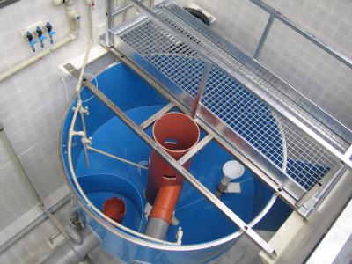
Ceník platný od 1.4.2022 |  |  |  |  |  | Uvedené ceny jsou v Kč
ČOV 15 - 40 EO | Typ |  | BC 16 | BC 20 | BC 25 | BC 30
Technologie včetně nádrže ČOV pro obetonování (kruhová nádrž) | Kapacita |  | 15-20 EO* | 20-25 EO* | 25-30 EO* | 30-40 EO*
 | Rozměr [m] |  | Ø2,1 x 2,5 | Ø2,42 x 2,4 | Ø2,42 x 2,8 | Ø2,42 x 3,2
 | Cena bez DPH/ s DPH 21% | optima | 133,825- | 149,507- | 178,598- | X
 |  |  | 161,928- | 180,903- | 216,104-
 |  | comfort | 150,818- | 167,119- | 196,220- | 216,500-
 |  |  | 182,490- | 202,214- | 237,426- | 261,965-
Zastropení z laminátu | Cena (bez DPH) |  | 41,580- | 53,130- | 53,130- | 65,758-
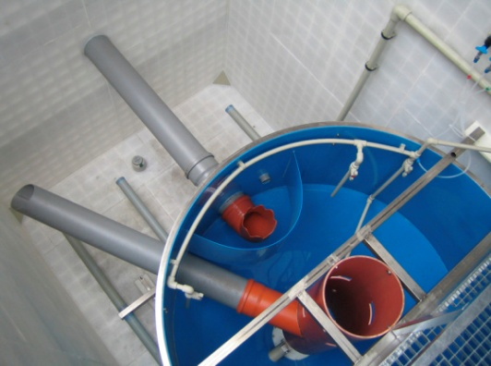
ČOV 15 - 170 EO | Typ |  | BC 40 | BC 50 | BC 100
Technologie včetně nádrže ČOV (pravoúhlá nádrž) | Kapacita |  | 40-45 EO* | 45-85 EO* | 85-125 EO*
 | Rozměr [m] |  | 4,00 x 2,16 | 4,00 x 2,16 | 5,20 x 2,40
 | Výška [m] |  | 2.58 | 3.08 | 3.08
 | Cena bez DPH / s DPH 21% | exclusive | 426,381- | 526,785- | 608,492-
 |  |  | 515,921- | 637,410- | 736,275-
 |  | comfort | 342,020- | 439,900- | 474,767-
 |  |  | 413,844- | 532,279- | 574,468-
Zastropení z laminátu | Cena (bez DPH) |  | 71,302- | 91,707- | 92,246-
* 1 EO - ekvivalentní obyvatel se specifickou produkcí odpadních vod 150 l/den

V ceně technologie je zahrnuta kompletní technologická vestavba včetně provzdušňovacího systému (rozvaděč vzduchu, dmychadlo, provzdušňovací elementy, přívodní hadice stlačeného vzduchu), řídící jednotka nebo spínací hodiny, elektrorozvodná skříň s hlavním vypínačem, jističem motoru míchadla a dmychadla, světelnou signalizací poruchy.

V uvedených cenách není započítána doprava od výrobce, montáž, uvedení do provozu a zastropení ČOV.

Záruční doba a dodací lhůty:
Dodavatel poskytuje záruční servis v délce 24 měsíců od uvedení do provozu, nejdéle však 30 měsíců od převzetí ČOV.
Dodací lhůta činí 4-12 týdnů od převzetí závazné objednávky. Ceník nezahrnuje všechny typy dodávaných čistíren odpadních vod. Dodáme jakoukoli velikost ČOV dle počtu EO.

